Sheet1
某单位教室联排桌椅购置及安装分部分项清单与计价表
项目名称：某单位教室联排桌椅购置及安装
序号 | 项目名称 | 项目 特征 | 计量 单位 | 工程量 | 综合单价 | 合价 | 参数 | 备注（参考图片）
1 | 前排桌子 | 详见产品参数及比价文件 | 个 | 30 |  |  | 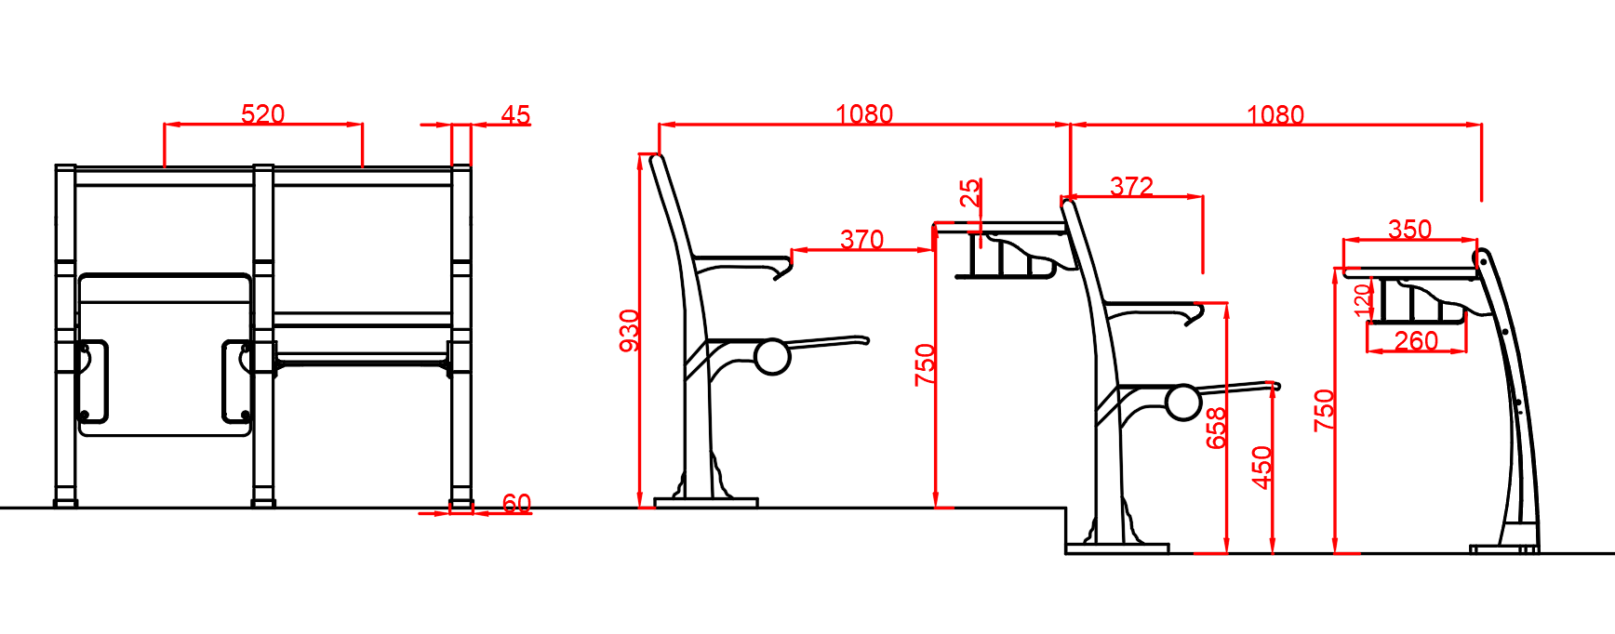 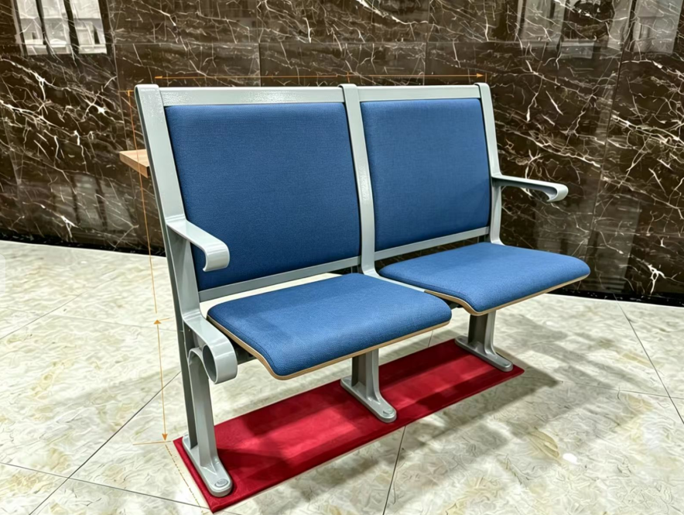 1.规格：中心距：520mm、座高：450mm、整椅深度：530mm≤整椅深度≤570mm。写字板高度1：750mm（教室第一排前排桌子）、写字板高度2:870mm（中排桌椅）。（允许存在±5mm安装公差）。 2.写字板：桌面板采用厚≥25mm，宽：350mm，长度根据中心距520mm合理匹配。刨花板桌板双面贴防火板（面板颜色为榉木色），木纹浮雕面，桌面前后两边采用防火板包边，左右两边采用1.5mm厚PVC热熔封边处理（PVC与桌面颜色及木纹统一、匹配）。 3.站脚：采用铝合金一体压铸成型，无毛刺，无焊接，表面作防氧化处理后经高温喷涂处理，附着力强，抗冲击、耐腐蚀、不生锈、不褪色，中排站脚高度：930mm±7mm，前排站脚高度：800mm±7mm，可适应140mm以下的阶梯安装。站脚厚度：2.5mm±0.5mm。扶手宽度：45mm，站脚底脚板宽度：60mm。全包围式地脚螺丝孔内藏式地爆螺丝，站脚底脚板长度：255mm≤站脚底脚板长度≤280mm。站脚固定安装孔距：200mm≤站脚固定安装孔距≤210mm，外盖2个螺丝盖，防尘、安全、美观。 4.椅背：高：490mm±7mm，宽：515mm±7mm，外型根据人体工程学设计，背板采用≥10mm多层板优质旋切木经模具热压成型并双面压防火板，采用环保油漆和环保胶粘接，防潮、耐用、不褪色。框架采用优质钢板经模具加工成型后焊接而成。背框横条采用1.2mm优质钢板经模压型，表面做防氧化处理后，进行高温喷涂处理。 5.椅座:椅深：430mm±7mm，椅宽：445mm±7mm，采用≥15mm多层板优质旋切木经模具热压成型并双面压防火板，采用环保胶粘接，防潮、耐用、不褪色。板与铝合金一体压铸成型角码采用穿透式连接，采用M8圆柱头六角螺丝2个/角码。回复机构：采用厚≥13mm铝合金一体压铸成型角码，无毛刺，无焊接，防夹手功能，座角码表面作防氧化处理后，高温喷涂处理。静音处理，坚固耐用。一体成型前悬浮扶手臂，无毛刺，扶手臂上沿：660mm±5mm，扶手臂长度：255mm±5mm。承重：≥150kg。 6.软包海绵材质与规格：背部软包（全包）采用切割棉，海绵厚度：20mm±5mm；海绵密度：≥30kg/m3，回弹率：≥40%，压缩永久变形率：≤3%，久坐不塌陷、不变形。座椅软包（半包）坐垫采用切割棉，厚度：25mm±5mm，密度：≥35kg/m3，回弹率：≥45%，海绵底部扪10mm板材，坐感软硬适中，满足高频久坐使用需求。颜色为蓝色或红色，各至少提供4种色卡可供选择。 7.桌面支撑件：固定桌面支撑件：采用≥1.2mm厚优质钢板冲压成型，无毛刺，无焊接；表面经喷涂处理，防锈蚀，经久耐用。 8.书网:采用优质冷拉钢丝（主框架钢丝直径≥4mm，网格钢丝直径≥3mm）、表面采用静电喷涂处理。书篓内腔高度不小于120mm、深度不小于260mm、宽度不小于450mm。采用4颗M6螺丝连接于铝合金站脚左右两边，保证牢固不松动。 9.供应商需提供第三方CMA/CNAS资质机构出具的甲醛释放检测报告。 10.质保5年，提供前排桌子、中排桌椅、后排椅子备品备件（座板、靠背、站脚等）价格清单。 11.按照甲方要求完成桌椅安装工作。
2 | 中排桌椅 | 详见产品参数及比价文件 | 个 | 188 |  |  |  | 
3 | 后排椅子 | 详见产品参数及比价文件 | 个 | 38
4 | 桌椅安装及调试 | 1.按照产品参数及平面布置图安装 | 项 | 1
5 | 小计 |  |  |  |  | 0
合计（含税） |  |  |  |  |  | 0

